상품제안서
나오 독서대 겸용 무선LED 스탠드 NAO-L4200T | 상품코드: F26434

 |  |  |  |  |  |  | 02-412-0044 | www.easy1.co.kr
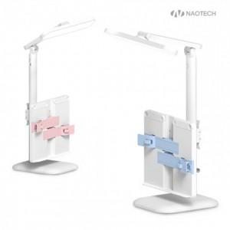

【상세/제작정보】 | *스티커 인쇄 사이즈별 가격 별도문의

【인쇄/포장옵션】 | 레이저, 풀칼라 / 포장지포장

【공급단가】 | 수량 | 50~ | 100~ | 500~ | 1,000~ | 2,000~
*VAT별도 | 단가 | 13,630원 | 13,410원 | 13,090원 | 12,760원 | 12,540원

【상품 URL】 | https://dev.easy1.co.kr:443/src/goods_detail.php?gdno=26434

